Hoja1
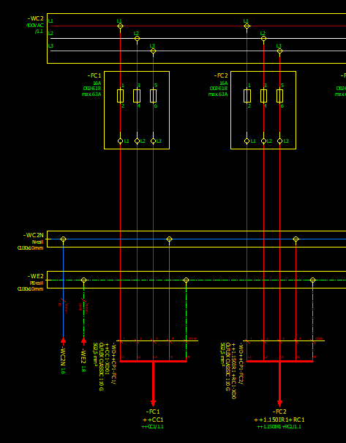
Manguera | = | ++ | + | - | = | ++ | + | -
-WD++CP1-FC1/ ++CC1-XD01 | DF--.2 DF--.2 DF--.2 | CP1 CP1 CP1 |  | -FC1 -WC2N -WE2 | DF--.2 | CP1 CP1 CP1 |  | -XD01
-WD++CP1-FC2/ ++1.150IR1+RC1-XD0 | DF--.2 DF--.2 | CP1 CP1 |  | -FC2 -WE2 | DF--.2 | CP1 CP1 | RC1 | -XD0

Si conecta en varios sitios duplica todos los lugares y en la columna del IME los pone todos.

Hoja2
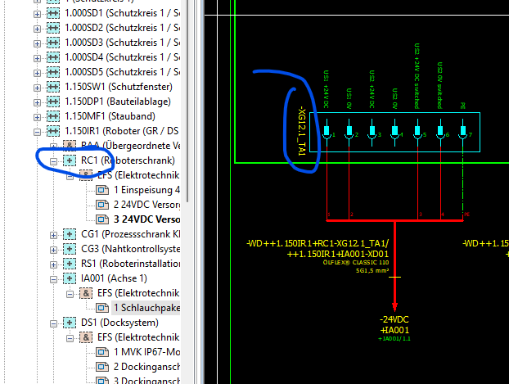
Manguera | = | ++ | + | - |  | = | ++ | + | -
-WD++1.150IR1+CG1-XG3_2/ ++1.150IR1+TS1-KF51-XD01 | DF--.2 | 1.150IR1 | CG1 | -XG3_2 |  | DF--.2 | 1.150IR1 | TS1 | -KF51 | -XD01
-WD++1.150IR1+DS1-KF53-XD02/ ++1.150IR1+DS1-X01-A | DF--.2 | 1.150IR1 | DS1 | -KF53 | -XD02 | DF--.2 | 1.150IR1 | DS1 | -X01 | -A
-WD++1.150IR1+GR1-X01-A/ ++1.150IR1+GR1-KF41.0-X0 | DF--.2 | 1.150IR1 | GR1 | -X01 | -A | DF--.2 | 1.150IR1 | GR1 | -KF41.0 | -X0
-WD++1.150IR1+IA001-XD01/ ++1.150IR1+IA003-XD01 | DF--.2 | 1.150IR1 | IA001 | -XD01 |  | DF--.2 | 1.150IR1 | IA003 | -XD01
-WD++1.150IR1+IA003-XD01/ ++1.150IR1+DS1-KF53-XD01 | DF--.2 | 1.150IR1 | IA003 | -XD01 |  | DF--.2 | 1.150IR1 | DS1 | -KF53 | -XD01
-WD++1.150IR1+RC1-XG12.1_TA1/ ++1.150IR1+IA001-XD01 | DF--.2 | 1.150IR1 | RC1 | -XG12.1_TA1 |  | DF--.2 | 1.150IR1 | IA001 | -XD01
-WD++1.150IR1+RC1-XG12.2_TA1/ ++1.150IR1+CG1-XG3_1 | DF--.2 | 1.150IR1 | RC1 | -XG12.2_TA1 |  | DF--.2 | 1.150IR1 | CG1 | -XG3_1
-WD++CP1-FC2/ ++1.150IR1+RC1-XD0 | DF--.2 DF--.2 | CP1 CP1 |  | -FC2 -WE2 |  | DF--.2 | CP1 CP1 | RC1 | -XD0
-WD++CP1-FC20/ ++1.150IR1+CG1-XD0 | DF--.2 DF--.2 DF--.2 | CP1 CP1 CP1 |  | -FC20 -WC3N -WE3 |  | DF--.2 | CP1 CP1 CP1 | CG1 | -XD0
-WD++CP1-WC2N/ ++1.150IR1+CG3-XD01 | DF--.2 DF--.2 | CP1 CP1 |  | -WC2N -WE2 |  | DF--.2 | CP1 CP1 | CG3 | -XD01
-WE++1.030IR1+IA001-XE01/ ++1.030IR1+IA003-XE01
-WE++1.030IR1+IA003-XE01/ ++1.030IR1+IA006-XE01

En los robots, motores, y algunos componentes mas de campo podriamos coger el + y el -, ya que por diseño el + seria el aparato y el - el pto de conexión
Si vamos a sacar el IME completo esto no importa demasiado…

Hoja3
Manguera | = | ++ | + | - |  | = | ++ | + | -
-W1159578159 | DF--.2 | 1.180TT1 |  | -XF01A |  | DF--.2 | 1.180TT1 |  | -XF01B
-W1159578160 | DF--.2 | 1.210TT1 |  | -XF01A |  | DF--.2 | 1.210TT1 |  | -XF01B
-W1159578161 | DF--.2 | 1.200TT1 |  | -XF01A |  | DF--.2 | 1.200TT1 |  | -XF01B
-WF5 | DF--.2 | CC1 |  | -KF10 | -P5 | DF--.2 | CC1 |  | -XF1
-WF6 | DF--.2 | OP1 |  | -KF21 | -X1P2R | DF--.2 | OP1 |  | -KF20 | -P1
-WF7 | DF--.2 | CC1 |  | -KF11 | -P1 | DF--.2 | CC1 |  | -XF1 |  | EL BUS LO SACA TODO BIEN MENOS CUANDO PONEN CONECTORES DE POR MEDIO. ADEMAS SI SON EXTERNOS NO RECONOCE NI EL LUGAR.
-WF8 | DF--.2 | OP2 |  | -KF21 | -X1P2R | DF--.2 | OP2 |  | -KF20 | -P1
-WF9 | DF--.2 | CC1 |  | -KF11 | -P2 | DF--.2 | CC1 |  | -XF1
-WF10 | DF--.2 | OP3 |  | -KF21 | -X1P2R | DF--.2 | OP3 |  | -KF20 | -P1
-WF270579173 | DF--.2 | CC1 |  | -KF10 | -P4 | DF--.2 | CC1 | VI1 | -KF55 | -XF1
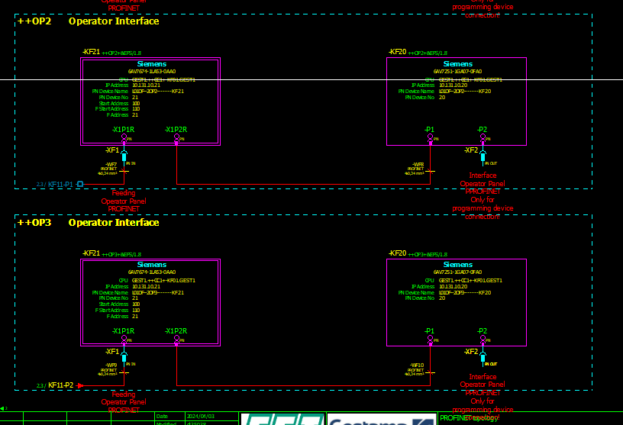
-WF270579174 | DF--.2 | CC1 |  | -KF10 | -P1 | DF--.2 | CC1 | VI1 | -KF56 | -XF1
-WF270579175 | DF--.2 | 1 | VI1 | -KF56 | -XF2 | DF--.2 | 1 | VI2 | -KF54 | -XF1
-WF270579177 | DF--.2 | 2 | VI1 | -KF56 | -XF2 | DF--.2 | 2 | VI2 | -KF54 | -XF1
-WF270579185 | DF--.2 | CC1 |  | -KF11 | -P3 | DF--.2 | CC1 |  | -BG01 | -XF1
-WF270579186 | DF--.2 | 1.150SW1 |  | -BG01 | -XF2 | DF--.2 | 1.150SW1 | VI1 | -KF53 | -XF1
-WF270579187 | DF--.2 | 1.150SW1 | VI1 | -KF41.0 | -TP1 | DF--.2 | 1.150SW1 | VI1 | -KF53 | -XF2
-WF270579188 | DF--.2 | 1.150SW1 | VI1 | -KF41.0 | -TP2 | DF--.2 | 1.150SW1 | VI1 | -KF41.0 | -TP1
-WF270579189 | DF--.2 | 1.150MF1 | DU1 | -TA01 | -X4232_11 | DF--.2 | 1.150MF1 | VI1 | -KF41.0 | -TP2
-WF270579190 | DF--.2 | 1.150MF1 | DU1 | -TA01 | -X4232_12 | DF--.2 | 1.150MF1 | DU1 | -TA02 | -X03
-WF270579191 | DF--.2 | CC1 |  | -KF11 | -P4 | DF--.2 | CC1 |  | -BG01 | -XF1
-WF270579192 | DF--.2 | 1.160SW1 |  | -A6 |  | DF--.2 | 1.160SW1 |  | -BG01 | -XF2
-WF270579193 | DF--.2 | 1.160SW1 |  | -A6 |  | DF--.2 | 1.160SW1 | VI1 | -KF51 | -XF1
-WF270579194 | DF--.2 | 1.160SW1 | VI1 | -KF51 | -XF2 | DF--.2 | 1.160SW1 | VI2 | -KF52 | -XF1
-WF270579195 | DF--.2 | 1.160SW1 | VI2 | -KF52 | -XF2 | DF--.2 | 1.160SW1 | DU1 | -TA01 | -X4232_11
-WF270579197 | DF--.2 | 1.160TT1 | VI1 | -KF52 | -XF2 | DF--.2 | 1.160TT1 |  | -XF01A
-WF270579198 | DF--.2 | 1.160FX1 | VI1 | -KF41.0 | -TP1 | DF--.2 | 1.160FX1 |  | -XF01B
-WF270579199 | DF--.2 | 1.160FX2 | VI1 | -KF41.0 | -TP1 | DF--.2 | 1.160FX2 | VI1 | -KF41.0 | -TP2
-WF270579200 | DF--.2 | 1.160FX3 | VI1 | -KF41.0 | -TP1 | DF--.2 | 1.160FX3 | VI1 | -KF41.0 | -TP2
-WF270579201 | DF--.2 | 1.160FX4 | VI1 | -KF41.0 | -TP1 | DF--.2 | 1.160FX4 | VI1 | -KF41.0 | -TP2
-WF270579202 | DF--.2 | 1.170SW1 |  | -BG01 | -XF1 | DF--.2 | 1.170SW1 |  | -KF11 | -P5
-WF270579203 | DF--.2 | 1.170DP1 | VI1 | -KF53 | -XF1 | DF--.2 | 1.170DP1 |  | -BG01 | -XF2
-WF270579204 | DF--.2 | 1.170DP1 | VI1 | -KF53 | -XF2 | DF--.2 | 1.170DP1 | VI1 | -KF41.0 | -TP1
-WF270579205 | DF--.2 | 1.170MF1 | VI1 | -KF41.0 | -TP1 | DF--.2 | 1.170MF1 | VI1 | -KF41.0 | -TP2
-WF270579206 | DF--.2 | 1.170MF1 | VI1 | -KF41.0 | -TP2 | DF--.2 | 1.170MF1 | DU1 | -TA01 | -X4232_11
-WF270579207 | DF--.2 | 1.170MF1 | DU1 | -TA02 | -X03 | DF--.2 | 1.170MF1 | DU1 | -TA01 | -X4232_12
-WF270579208 | DF--.2 | 1.180TT1 | DU1 | -TA01 | -X4232_11 | DF--.2 | 1.180TT1 |  | -KF11 | -P6
-WF270579212 | DF--.2 | 1.190SW1 |  | -BG01 | -XF1 | DF--.2 | 1.190SW1 |  | -KF11 | -P7
-WF270579213 | DF--.2 | 1.190DP2 | VI1 | -KF53 | -XF1 | DF--.2 | 1.190DP2 |  | -BG01 | -XF2
-WF270579214 | DF--.2 | 1.190DP2 | VI1 | -KF53 | -XF2 | DF--.2 | 1.190DP2 | VI1 | -KF53 | -XF1
-WF270579215 | DF--.2 | 1.190DP1 | VI1 | -KF53 | -XF2 | DF--.2 | 1.190DP1 | VI1 | -KF41.0 | -TP1
-WF270579216 | DF--.2 | 1.220SW1 |  | -BG01 | -XF1 | DF--.2 | 1.220SW1 |  | -KF11 | -P9
-WF270579217 | DF--.2 | 1.220DP1 | VI1 | -KF53 | -XF1 | DF--.2 | 1.220DP1 |  | -BG01 | -XF2
-WF270579218 | DF--.2 | 1.220DP1 | VI1 | -KF53 | -XF2 | DF--.2 | 1.220DP1 | VI1 | -KF41.0 | -TP1
-WF270579232 | DF--.2 | CC1 |  | -KF10 | -P16 | DF--.2 | CC1 | RC1 | -KF01_TA1 | -P4
-WF270579233 | DF--.2 | 1.150IR1 | RC1 | -KF01_TA1 | -P8 | DF--.2 | 1.150IR1 | RC1 | -KF01_TA2 | -P4
-WF270579234 | DF--.2 | 1.150IR1 | RC1 | -KF01_TA2 | -P8 | DF--.2 | 1.150IR1 | RC1 | -KF01_TA1 | -P4
-WF270579235 | DF--.2 | 1.170IR1 | RC1 | -KF01_TA1 | -P8 | DF--.2 | 1.170IR1 | RC1 | -KF01_TA2 | -P4
-WF270579236 | DF--.2 | CC1 |  | -KF10 | -P15 | DF--.2 | CC1 | RC1 | -KF01_TA1 | -P4
-WF270579237 | DF--.2 | 1.190IR1 | RC1 | -KF01_TA1 | -P8 | DF--.2 | 1.190IR1 | RC1 | -KF01_TA2 | -P4
-WF270579238 | DF--.2 | 1.190IR1 | RC1 | -KF01_TA2 | -P8 | DF--.2 | 1.190IR1 | RC1 | -KF01 | -P4
-WF270579239 | DF--.2 | 1.190IR3 | RC1 | -KF01 | -P8 | DF--.2 | 1.190IR3 | RC1 | -KF01_TA1 | -P4
-WF270579240 | DF--.2 | CC1 |  | -KF10 | -P14 | DF--.2 | CC1 | RC1 | -KF01_TA2 | -P4
-WF270579241 | DF--.2 | 1 | VI2 | -KF54 | -XF2 | DF--.2 | 1 | VI3 | -KF54 | -XF1
-WF270579242 | DF--.2 | 1 | VI3 | -KF54 | -XF2 | DF--.2 | 1 | VI1 | -KF56 | -XF1
-WF270579243 | DF--.2 | CC1 |  | -KF10 | -P3 | DF--.2 | CC1 |  | -FQ01 | -X4PN1
-WF270579244 | DF--.2 | 1.000SD3 |  | -FQ01 | -X3PN2 | DF--.2 | 1.000SD3 |  | -FQ01 | -X4PN1
-WF270579245 | DF--.2 | 1.000SD5 |  | -FQ01 | -X3PN2 | DF--.2 | 1.000SD5 |  | -FQ01 | -X4PN1
-WF270579246 | DF--.2 | 1.000SD1 |  | -FQ01 | -X3PN2 | DF--.2 | 1.000SD1 |  | -FQ01 | -X4PN1
-WF270579247 | DF--.2 | 1.000SD4 |  | -FQ01 | -X3PN2 | DF--.2 | 1.000SD4 |  | -FQ01 | -X4PN1
-WF270579248 | DF--.2 | 2.000SD1 |  | -FQ01 | -X3PN2 | DF--.2 | 2.000SD1 |  | -FQ01 | -X4PN1
-WF270579249 | DF--.2 | 1.000SD2 |  | -FQ01 | -X3PN2 | DF--.2 | 1.000SD2 |  | -FQ01 | -X4PN1
-WF270579250 | DF--.2 | 1.160TT1 | DU1 | -TA01 | -X4232_12 | DF--.2 | 1.160TT1 | VI1 | -KF52 | -XF1
-WF270579251 | DF--.2 | 1.180TT1 | VI1 | -KF53 | -XF1 | DF--.2 | 1.180TT1 | DU1 | -TA01 | -X4232_12
-WF270579252 | DF--.2 | 1.180TT1 | VI1 | -KF53 | -XF2 | DF--.2 | 1.180TT1 |  | -XF01A
-WF270579253 | DF--.2 | 1.180FX1 | VI1 | -KF41.0 | -TP1 | DF--.2 | 1.180FX1 |  | -XF01B
-WF270579254 | DF--.2 | 1.180FX2 | VI1 | -KF41.0 | -TP1 | DF--.2 | 1.180FX2 | VI1 | -KF41.0 | -TP2
-WF270579255 | DF--.2 | 1.210TT1 | DU1 | -TA01 | -X4232_11 | DF--.2 | 1.210TT1 |  | -KF11 | -P10
-WF270579256 | DF--.2 | 1.210TT1 | VI1 | -KF53 | -XF1 | DF--.2 | 1.210TT1 | DU1 | -TA01 | -X4232_12
-WF270579257 | DF--.2 | 1.210TT1 | VI1 | -KF53 | -XF2 | DF--.2 | 1.210TT1 |  | -XF01A
-WF270579258 | DF--.2 | 1.210FX1 | VI1 | -KF41.0 | -TP1 | DF--.2 | 1.210FX1 |  | -XF01B
-WF270579259 | DF--.2 | 1.210FX2 | VI1 | -KF41.0 | -TP1 | DF--.2 | 1.210FX2 | VI1 | -KF41.0 | -TP2
-WF270579260 | DF--.2 | 1.210FX3 | VI1 | -KF41.0 | -TP1 | DF--.2 | 1.210FX3 | VI1 | -KF41.0 | -TP2
-WF270579261 | DF--.2 | 1.210FX4 | VI1 | -KF41.0 | -TP1 | DF--.2 | 1.210FX4 | VI1 | -KF41.0 | -TP2
-WF270579262 | DF--.2 | 1.200TT1 | DU1 | -TA01 | -X4232_11 | DF--.2 | 1.200TT1 |  | -KF11 | -P11
-WF270579263 | DF--.2 | 1.200TT1 | VI1 | -KF53 | -XF1 | DF--.2 | 1.200TT1 | DU1 | -TA01 | -X4232_12
-WF270579264 | DF--.2 | 1.200TT1 | VI1 | -KF53 | -XF2 | DF--.2 | 1.200TT1 |  | -XF01A
-WF270579265 | DF--.2 | 1.200FX1 | VI1 | -KF41.0 | -TP1 | DF--.2 | 1.200FX1 |  | -XF01B
-WF270579266 | DF--.2 | 1.200FX2 | VI1 | -KF41.0 | -TP1 | DF--.2 | 1.200FX2 | VI1 | -KF41.0 | -TP2
-WF270579267 | DF--.2 | 1.200FX3 | VI1 | -KF41.0 | -TP1 | DF--.2 | 1.200FX3 | VI1 | -KF41.0 | -TP2
-WF270579268 | DF--.2 | 1.200FX4 | VI1 | -KF41.0 | -TP1 | DF--.2 | 1.200FX4 | VI1 | -KF41.0 | -TP2
-WF270579269 | DF--.2 | 1.230BC1 | VI1 | -KF41.0 | -TP1 | DF--.2 | 1.230BC1 | VI1 | -KF41.0 | -TP2
-WF4565546456 | DF--.2 | 1.160TT1 |  | -XF01A |  | DF--.2 | 1.160TT1 |  | -XF01B
-WF++1.150IR1+CG1-X1A_2/ ++1.150IR1+CG3-X11 | DF--.2 | 1.150IR1 | CG1 | -X1A_2 |  | DF--.2 | 1.150IR1 | CG3 | -X11
-WF++1.150IR1+DS1-KF53-X1-XF2/ ++1.150IR1+DS1-X01-A | DF--.2 | 1.150IR1 | DS1 | -KF53 | -XF2 | DF--.2 | 1.150IR1 | DS1 | -X01 | -A
-WF++1.150IR1+GR1-X01-A/ ++1.150IR1+GR1-KF41.0-TP1 | DF--.2 | 1.150IR1 | GR1 | -X01 | -A | DF--.2 | 1.150IR1 | GR1 | -KF41.0 | -TP1
-WF++1.150IR1+GR2-X01-A/ ++1.150IR1+GR2-KF41.0-TP1 | DF--.2 | 1.150IR1 | GR2 | -X01 | -A | DF--.2 | 1.150IR1 | GR2 | -KF41.0 | -TP1
-WF++1.150IR1+IA001-XF01/ ++1.150IR1+IA003-XF01 | DF--.2 | 1.150IR1 | IA001 | -XF01 |  | DF--.2 | 1.150IR1 | IA003 | -XF01
-WF++1.150IR1+IA003-XF01/ ++1.150IR1+IA006-XF01 | DF--.2 | 1.150IR1 | IA003 | -XF01 |  | DF--.2 | 1.150IR1 | IA006 | -XF01
-WF++1.150IR1+RC1-KF01_TA1-P6/ ++1.150IR1+CG1-X1A_1 | DF--.2 | 1.150IR1 | RC1 | -KF01_TA1 | -P5 | DF--.2 | 1.150IR1 | CG1 | -X1A_1
-WF++1.150IR1+RC1-KF01_TA2-P6/ ++1.160IR1+CW1-XF11 | DF--.2 | 1.150IR1 | RC1 | -KF01_TA2 | -P6 | DF--.2 | 1.150IR1 | CW1 | -XF11
-WF++1.160IR1+CW1-XF12/ ++1.160IR1+TC1-KF51-X1-XF1 | DF--.2 | 1.160IR1 | CW1 | -XF12 |  | DF--.2 | 1.160IR1 | TC1 | -KF51 | -XF1
-WF++1.170IR1+CG1-X1A_2/ ++1.170IR1+CG3-X11 | DF--.2 | 1.170IR1 | CG1 | -X1A_2 |  | DF--.2 | 1.170IR1 | CG3 | -X11
-WF++1.170IR1+DS1-KF53-X1-XF2/ ++1.170IR1+DS1-X01-A | DF--.2 | 1.170IR1 | DS1 | -KF53 | -XF2 | DF--.2 | 1.170IR1 | DS1 | -X01 | -A
-WF++1.170IR1+GR1-X01-A/ ++1.170IR1+GR1-KF41.0-TP1 | DF--.2 | 1.170IR1 | GR1 | -X01 | -A | DF--.2 | 1.170IR1 | GR1 | -KF41.0 | -TP1
-WF++1.170IR1+GR2-X01-A/ ++1.170IR1+GR2-KF41.0-TP1 | DF--.2 | 1.170IR1 | GR2 | -X01 | -A | DF--.2 | 1.170IR1 | GR2 | -KF41.0 | -TP1
-WF++1.170IR1+IA001-XF01/ ++1.170IR1+IA003-XF01 | DF--.2 | 1.170IR1 | IA001 | -XF01 |  | DF--.2 | 1.170IR1 | IA003 | -XF01
-WF++1.170IR1+IA003-XF01/ ++1.170IR1+IA006-XF01 | DF--.2 | 1.170IR1 | IA003 | -XF01 |  | DF--.2 | 1.170IR1 | IA006 | -XF01
-WF++1.170IR1+RC1-KF01_TA1-P6/ ++1.170IR1+CG1-X1A_1 | DF--.2 | 1.170IR1 | RC1 | -KF01_TA1 | -P5 | DF--.2 | 1.170IR1 | CG1 | -X1A_1
-WF++1.170IR1+RC1-KF01_TA1-P6/ ++1.170IR1+TS1-KF51-X1-XF1 | DF--.2 DF--.2 | 1.170IR1 1.190IR1 | RC1 RC1 | -KF01_TA1 -KF01_TA2 | -P6 -P6 | DF--.2 DF--.2 | 1.170IR1 1.190IR1 | TS1 TS1 | -KF51 -KF51 | -XF1 -XF1
-WF++1.170IR1+RC1-KF01_TA2-P6/ ++1.190IR2+CW1-XF11 | DF--.2 | 1.170IR1 | RC1 | -KF01_TA2 | -P6 | DF--.2 | 1.170IR1 | CW1 | -XF11
-WF++1.190IR1+CG1-X1A_2/ ++1.190IR1+CG3-X11 | DF--.2 | 1.190IR1 | CG1 | -X1A_2 |  | DF--.2 | 1.190IR1 | CG3 | -X11
-WF++1.190IR1+DS1-KF53-X1-XF2/ ++1.190IR1+DS1-X01-A | DF--.2 | 1.190IR1 | DS1 | -KF53 | -XF2 | DF--.2 | 1.190IR1 | DS1 | -X01 | -A
-WF++1.190IR1+GR1-X01-A/ ++1.190IR1+GR1-KF41.0-TP1 | DF--.2 | 1.190IR1 | GR1 | -X01 | -A | DF--.2 | 1.190IR1 | GR1 | -KF41.0 | -TP1
-WF++1.190IR1+GR2-X01-A/ ++1.190IR1+GR2-KF41.0-TP1 | DF--.2 | 1.190IR1 | GR2 | -X01 | -A | DF--.2 | 1.190IR1 | GR2 | -KF41.0 | -TP1
-WF++1.190IR1+IA001-XF01/ ++1.190IR1+IA003-XF01 | DF--.2 | 1.190IR1 | IA001 | -XF01 |  | DF--.2 | 1.190IR1 | IA003 | -XF01
-WF++1.190IR1+IA003-XF01/ ++1.190IR1+IA006-XF01 | DF--.2 | 1.190IR1 | IA003 | -XF01 |  | DF--.2 | 1.190IR1 | IA006 | -XF01
-WF++1.190IR1+RC1-KF01_TA1-P6/ ++1.190IR1+CG1-X1A_1 | DF--.2 | 1.190IR1 | RC1 | -KF01_TA1 | -P5 | DF--.2 | 1.190IR1 | CG1 | -X1A_1
-WF++1.190IR1+RC1-KF01_TA1-P6/ ++1.190IR1+TS1-KF51-X1-XF1 | DF--.2 | 1.190IR1 | RC1 | -KF01_TA1 | -P6 | DF--.2 | 1.190IR1 | TS1 | -KF51 | -XF1
-WF++1.190IR2+CW1-XF12/ ++1.190IR2+TS1-KF51-X1-XF1 | DF--.2 | 1.190IR2 | CW1 | -XF12 |  | DF--.2 | 1.190IR2 | TS1 | -KF51 | -XF1
-WF++1.190IR2+DS1-KF53-X1-XF2/ ++1.190IR2+DS1-X01-A | DF--.2 | 1.190IR2 | DS1 | -KF53 | -XF2 | DF--.2 | 1.190IR2 | DS1 | -X01 | -A
-WF++1.190IR2+GR1-X01-A/ ++1.190IR2+GR1-KF41.0-TP1 | DF--.2 | 1.190IR2 | GR1 | -X01 | -A | DF--.2 | 1.190IR2 | GR1 | -KF41.0 | -TP1
-WF++1.190IR2+GR2-X01-A/ ++1.190IR2+GR2-KF41.0-TP1 | DF--.2 | 1.190IR2 | GR2 | -X01 | -A | DF--.2 | 1.190IR2 | GR2 | -KF41.0 | -TP1
-WF++1.190IR2+IA001-XF01/ ++1.190IR2+IA003-XF01 | DF--.2 | 1.190IR2 | IA001 | -XF01 |  | DF--.2 | 1.190IR2 | IA003 | -XF01
-WF++1.190IR2+IA003-XF01/ ++1.190IR2+IA006-XF01 | DF--.2 | 1.190IR2 | IA003 | -XF01 |  | DF--.2 | 1.190IR2 | IA006 | -XF01
-WF++1.190IR3+CW1-XF12/ ++1.190IR3+TC1-KF51-X1-XF1 | DF--.2 | 1.190IR3 | CW1 | -XF12 |  | DF--.2 | 1.190IR3 | TC1 | -KF51 | -XF1
-WF++1.190IR3+RC1-KF01-P6/ ++1.190IR3+CW1-XF11 | DF--.2 | 1.190IR3 | RC1 | -KF01 | -P6 | DF--.2 | 1.190IR3 | CW1 | -XF11
-WF++1.220IR1+DS1-KF53-X1-XF2/ ++1.220IR1+DS1-X01-A | DF--.2 | 1.220IR1 | DS1 | -KF53 | -XF2 | DF--.2 | 1.220IR1 | DS1 | -X01 | -A
-WF++1.220IR1+GR1-X01-A/ ++1.220IR1+GR1-KF41.0-TP1 | DF--.2 | 1.220IR1 | GR1 | -X01 | -A | DF--.2 | 1.220IR1 | GR1 | -KF41.0 | -TP1
-WF++1.220IR1+GR2-X01-A/ ++1.220IR1+GR2-KF41.0-TP1 | DF--.2 | 1.220IR1 | GR2 | -X01 | -A | DF--.2 | 1.220IR1 | GR2 | -KF41.0 | -TP1
-WF++1.220IR1+IA001-XF01/ ++1.220IR1+IA003-XF01 | DF--.2 | 1.220IR1 | IA001 | -XF01 |  | DF--.2 | 1.220IR1 | IA003 | -XF01
-WF++1.220IR1+IA003-XF01/ ++1.220IR1+IA006-XF01 | DF--.2 | 1.220IR1 | IA003 | -XF01 |  | DF--.2 | 1.220IR1 | IA006 | -XF01
-WF++2.200IR2+GR1-KF41.0-TP1/ ++2.200IR2+IA003-XF01 | DF--.2 | 2.200IR2 | GR1 | -KF41.0 | -TP1 | DF--.2 | 2.200IR2 | IA003 | -XF01
-WF++2.200IR2+IA001-XF01/ ++2.200IR2+IA003-XF01 | DF--.2 | 2.200IR2 | IA001 | -XF01 |  | DF--.2 | 2.200IR2 | IA003 | -XF01
-WF++CC1-KF10-P6/ ++CC1-TB01-XPNP1 | DF--.2 | CC1 |  | -KF10 | -P6 | DF--.2 | CC1 |  | -TB01 | XPNP1
-WF++CC1-KF10-P7/ ++CC1-KF01-X1P1R | DF--.2 | CC1 |  | -KF10 | -P7 | DF--.2 | CC1 |  | -KF01 | -X1P1R
-WF++CC1-KF10-P8/ ++CC1-KF11-P8 | DF--.2 | CC1 |  | -KF10 | -P8 | DF--.2 | CC1 |  | -KF11 | -P8
-WF++CC1-KF10-P10/ ++CP1-QB0-P-PN1 | DF--.2 | CC1 |  | -KF10 | -P10 | DF--.2 | CC1 |  | -QB0 | -PN1
-WF++CC1-TB01-XPNP2/ ++CC1-TB02-XPNP1 | DF--.2 | CC1 |  | -TB01 | XPNP2 | DF--.2 | CC1 |  | -TB02 | XPNP1
-WF++CC1-TB02-XPNP2/ ++CC1-TB03-XPNP1 | DF--.2 | CC1 |  | -TB02 | XPNP2 | DF--.2 | CC1 |  | -TB03 | XPNP1

Hoja4
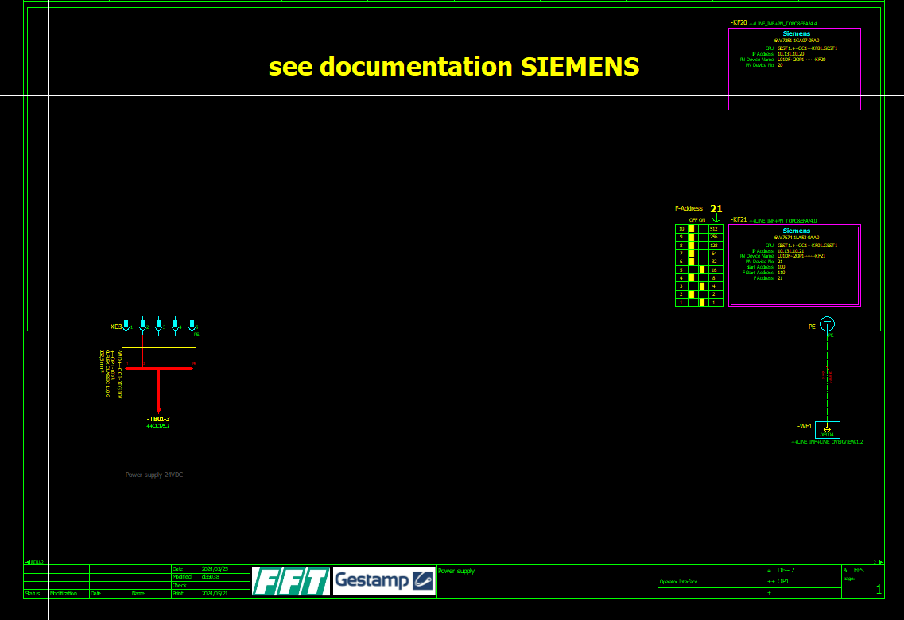
Manguera | = | ++ | + | - | = | ++ | + | -
-WD++CC1-XD310/ ++OP1-XD3 | DF--.2 | CC1 |  | -XD310 | DF--.2 | CC1 |  | -XD3

Como el conector esta como externo no reconoce ni el lugar.

Hoja5
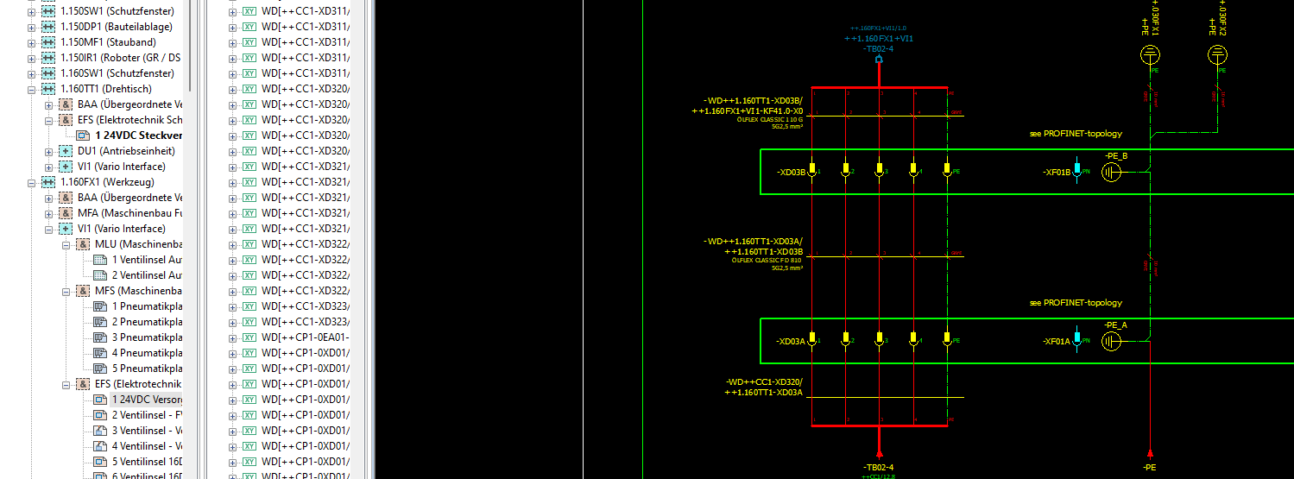
Manguera | = | ++ | + | - |  | = | ++ | + | -
-WD++1.160FX1+VI1-KF41.3-X0/ ++1.160FX2+VI1-KF41.0-X0 | DF--.2 | 1.160FX1 | VI1 | -KF41.3 | -X0 | DF--.2 | 1.160FX1 | VI1 | -KF41.0 | -X0
-WD++1.160TT1-XD03B/ ++1.160FX1+VI1-KF41.0-X0 | DF--.2 | 1.160TT1 |  | -XD03B |  | DF--.2 | 1.160TT1 | VI1 | -KF41.0 | -X0

Las EV las hace bien pero hay como conectores en el aire que no tienen +.

Hoja6
Manguera | = | ++ | + | - |  | = | ++ | + | -
-WD++1.150MF1+VI1-KF41.3-X0/ ++1.150MF1+DU1-TA01-X20 | DF--.2 | 1.150MF1 | VI1 | -KF41.3 | -X0 | DF--.2 | 1.150MF1 | DU1 | -TA01 | -X20
-WD++2.120GC1+DU1-TA01-X80/ ++2.120GC1-MA1-XD1 | DF--.2 DF--.2 | 1.150MF1 1.170MF1 | DU1 DU1 | -TA01 -TA01 | -X80 -X80 | DF--.2 DF--.2 | 1.150MF1 1.170MF1 |  | -MA1 -MA1 | -XD1 -XD1
-WD++2.120GC1+DU1-TA02-X2/ ++2.120GC1-MA01-XS | DF--.2 DF--.2 | 1.150MF1 1.170MF1 | DU1 DU1 | -TA02 -TA02 |  | DF--.2 DF--.2 | 1.150MF1 1.170MF1 |  | -MA01 -MA01
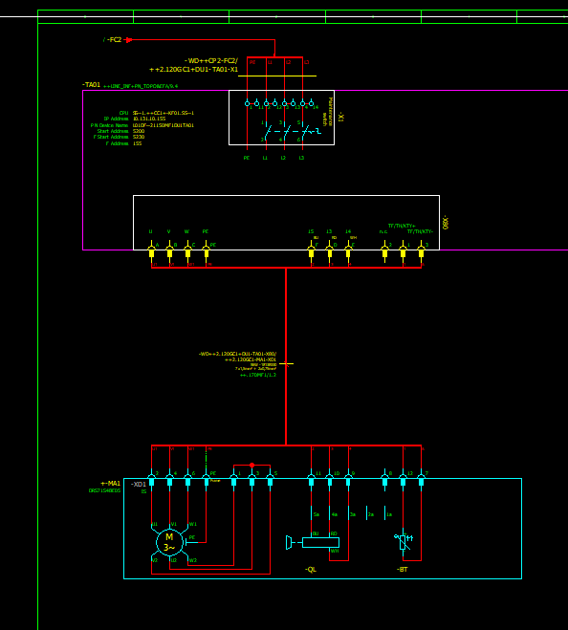

En los motores, el motor es directamente +- MA1, por lo tanto la columna + aparece vacia

SERIE OK
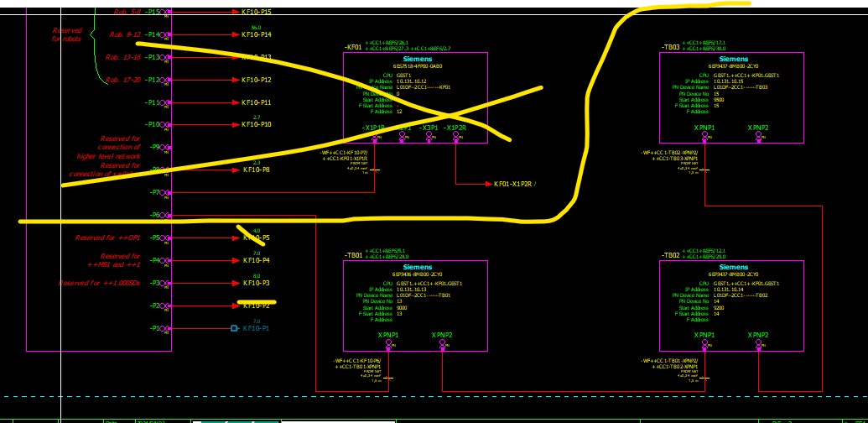
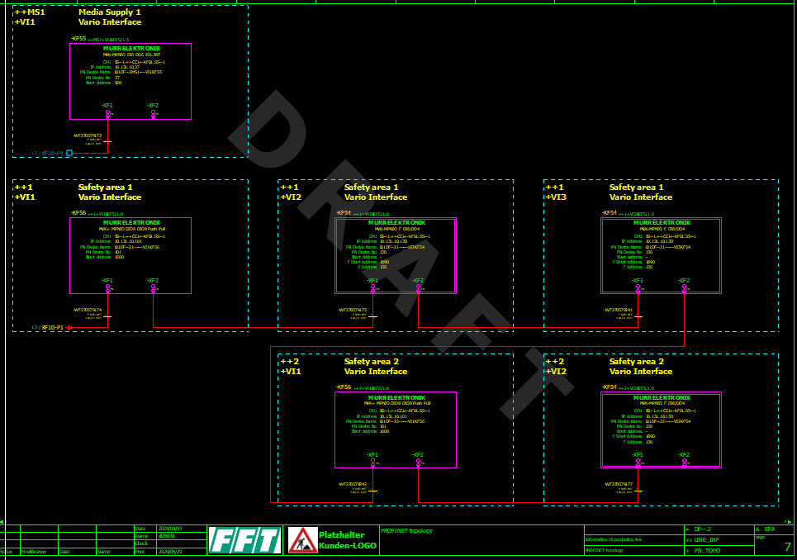
Manguera | = | ++ | + | - |  | = | ++ | + | -
-WF270579173 | DF--.2 | CC1 |  | -KF10 | -P4 | DF--.2 | CC1 | VI1 | -KF55 | -XF1
-WF270579174 | DF--.2 | CC1 |  | -KF10 | -P1 | DF--.2 | CC1 | VI1 | -KF56 | -XF1
-WF270579175 | DF--.2 | 1 | VI1 | -KF56 | -XF2 | DF--.2 | 1 | VI2 | -KF54 | -XF1
-WF270579177 | DF--.2 | 2 | VI1 | -KF56 | -XF2 | DF--.2 | 2 | VI2 | -KF54 | -XF1
-WF270579241 | DF--.2 | 1 | VI2 | -KF54 | -XF2 | DF--.2 | 1 | VI3 | -KF54 | -XF1
-WF270579242 | DF--.2 | 1 | VI3 | -KF54 | -XF2 | DF--.2 | 1 | VI1 | -KF56 | -XF1
-WF++CC1-TB01-XPNP2/ ++CC1-TB02-XPNP1 | DF--.2 | CC1 |  | -TB01 | XPNP2 | DF--.2 | CC1 |  | -TB02 | XPNP1
-WF++CC1-TB02-XPNP2/ ++CC1-TB03-XPNP1 | DF--.2 | CC1 |  | -TB02 | XPNP2 | DF--.2 | CC1 |  | -TB03 | XPNP1

